共通テストベンチ環境ver1.0
共通テストベンチ仕様書

 | 改版履歴
 | 版数 | 日付 |  | 改版内容
 | ver1.0 | 2020年10月20日 |  | 共通テストベンチ初版

項目：

１．共通テストベンチの概要

２．共通テストベンチの構成
 | 2.1 検証実行環境の構成
 |  | 2.1.1 testbenchブロック
 |  | 2.1.2 指示テキストブロック
 |  | 2.1.3 Perlコード環境ブロック
 | 2.2 検証実行環境＋RTLコードカバレッジ環境の構成
 |  | 2.2.1 OS環境変更ブロック
 |  | 2.2.2 coverageブロック

３．共通テストベンチの動作
 | 3.1 「検証実行環境」の動作
 | 3.2 「検証実行環境＋RTLコードカバレッジ環境」の動作

４．応用例
 | 4.1 ステップ１検証実行環境の応用例
 |  | 4.1.1 環境用意
 |  | 4.1.2 実行結果
 | 4.2 ステップ２「検証実行環境＋RTLコードカバレッジ環境」の応用例
 |  | 4.2.1 環境用意
 |  | 4.2.2 実行結果

５．まとめ

６．参考データ

１．共通テストベンチの概要
 | 共通テストベンチは、RTLブロック設計、検証に適した設計検証環境です。
 | 共通テストベンチを通して、設計と検証の基本的な考え方、構成を学ぶために作成しました。
 | 本仕様書は、共通テストベンチを学べるように、またカスタマイズ出来るように解説したものです。
 | 解説する上で対象者は、LSI設計初級者を想定しており、簡易なRTL設計、検証環境の経験がある方としています。
 | 具体的には、ミヤ通RTL設計教育の中で、練習問題4_4まで理解出来た方となります。
 | verilogに関する初級レベルの解説は省いているので、必要に応じて適宜調べてください。

 | 本共通テストベンチを作成するにあたって、以下のポイントを重視しました。
 | 各ユーザは、考え方、構成等をよく理解した上でご活用ください。
 |  | ✓検証の構造や実行方法を理解するのに役に立つ
 |  | ✓コードカバレッジの考え方について理解するのに役に立つ
 |  | ✓コードカバレッジ率を上げる＝"回路品質を上げる" "検証作業効率を上げる" ため
 |  | ✓テストベンチの応用範囲を広げる
 |  | ✓テストケースを管理しやすくする

 | 又、本共通テストベンチ環境の中で検証作業の効率を上げるためには、RTLコードカバレッジ機能を追加されました。
 | カバレジ実行後、カバレッジレポートファイルが取得され、レポートによってRTL 回路の中のどの部分が検証されており，
 | どの部分が検証されていないのか確認出来ます。確認した後、検証品質を上げるようにシミュレーション・パターンを追加したり，
 | テストベンチを修正することを行われます。

２．共通テストベンチの構成
 | 共通テストベンチは、設計検証環境がメインの機能ですが、
 | 更に一部変更することで、RTLコードカバレッジの検証が可能となっています。
 | よって、本仕様書では、2つのステップに分けて説明します。
 | なお、設計検証環境を既に熟知している方は、ステップ２からでも構いません。

 | ステップ１：検証実行環境を説明します。
 | ステップ２：ステップ１を踏まえた上で、追加RTLコードカバレッジ環境を説明します。

 | 以下図1と図2がステップ１の検証実行環境の構成です。
 | 図3が追加RTLコードカバレッジ環境の構成です。

共通テストベンチ
 | [ ステップ１ 共通テストベンチ環境の構成 ]

 | 図1:検証実行環境 |  |  |  |  |  | 図2:テストベンチ環境
検証実行環境
testbench
Task
DUT
対象
モジュール
Checker
CLK
Rst_n
拡大
期待値
テストパータン値
テストケース
Perlコード環境
指示
テキスト
差込
テキスト操作

Iverilog実行
testbench

結果報告

Windows環境

共通テストベンチ
 | [ ステップ２ 共通テストベンチ環境＋RTLコードカバレッジ環境の構成 ]

 | 図3: 検証実行環境に追加するRTLコードカバレッジ環境
検証実行環境＋RTLコードカバレッジ環境
testbench
Perlコード環境
指示
テキスト
テキスト操作
差込

Iverilog実行

Covered実行
 |  |  |  |  |  |  | 図2（テストベンチ環境） は同一
結果報告

OS環境変更（Linux環境）

 | ＊注
 |  | 赤枠はRTLコードカバレッジブロックを追加します。
 |  | ステップ１とステップ２の環境は同じ部分灰色文字を表現しました。

 | 以降で、各ブロックの詳細説明をします。
 |  | 2.1 検証実行環境の構成を説明します。
 |  | 2.2 検証実行環境＋RTLコードカバレッジ環境の構成は、OS環境変更と追加コードカバレッジブラックを説明します。

2.1 設計検証環境の構成
 | ●検証実行環境は、3つのブロックで構成されます。以下で各ブロックを項番順に説明します。
 |  | 2.1.1 testbenchブロック
 |  | 2.1.2 指示テキストブロック
 |  | 2.1.3 Perlコード環境ブロック

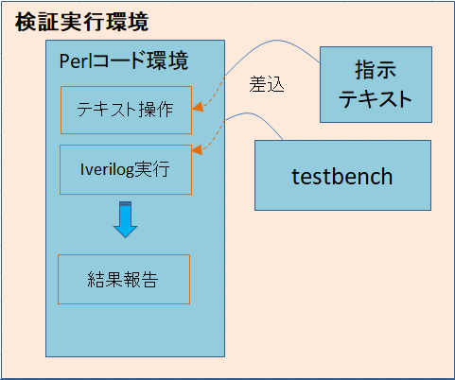
2.1.1
2.1.2
2.1.3
 | 図4：図1の一部を抜き出し項番を付与した図

module
endmodule
トップモジュール名
テストベンチ信号宣言
対象モジュール(DUT)宣言部
検証対象とテストベンチ信号
連結
レジスタ宣言
ネット宣言
パラメータ宣言
テストケース記述部
・Task文
・Alway文 など
テストパターン記述部
initial
begin
//insert on
..... 差し込む
$finish;
end
宣言部
TP_001
テストパターン１
テストケース
フォルダ
基本テストベンチ構造： 全体像
テストベンチ環境を説明する時参照するもの
2.1.1 testbenchブロック
 | testbenchブロックは共通テストベンチ構成の中で一番重要なブロックで、RTLコード設計が正確や妥当であるかどうか
 | 検証するためにテストベンチを利用します。
 | testbenchブロックは、testbench 環境のトップ階層にあり、図5に示す通りDUTブロック、Task、Checker、テストケースで構成されます。
 | 以下で各ブロックを項番順に説明します。
 |  | a. DUTブロック
 |  | b. Taskブロック
 |  | c. テストケースブロック
 |  | d. Checkerブロック

 | 図5：図2の一部を抜き出しアルファベットを付与した図
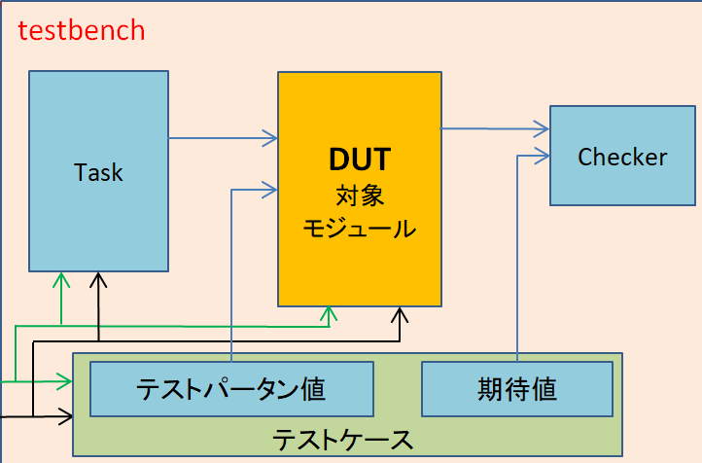

 | a. DUTブロック
 | DUTとは、Device Under Testの略で、検証を行う対象ブロックのことです。
 | 対象モジュール（DUT）はVerilog言語で設計した回路です、正しく動作するかを確認するための検証作業が必要となります。
 | 以下のようにDUT宣言構造です。Testbenchのトップモジュールでは、対象のＤＵＴを以下のように記述してTOPで繋げてください。
Testbench トップモジュール
対象モジュール名（DUT） インスタンス名（
.検証対象信号 (テストベンチ信号),
......
.検証対象信号 (テストベンチ信号)
);

 | b. Taskブロック
 | Taskブロックとは、対象ブロックDUTを検証するために必要な動作パターンの発生等、検証を効率的に行う仕掛けを
 | 作ったものです。各テストケースを作成するとコード処理を分割し複数のTaskが格納されています。
 | Task文の構文の書き方は以下の通りです。
 |  | task タスク名;
 |  | 入出力ポートの宣言
 |  | 信号の宣言
 |  | ｛ 処理…｝
 |  | endtask

テスト・ベクタ 【Test Vector】設計したハードウェアが正しく動作するかどうかを確認するため，回路へ入力するデータをいいます。
http://mix.kumikomi.net/index.php/%E3%83%86%E3%82%B9%E3%83%88%E3%83%BB%E3%83%99%E3%82%AF%E3%82%BF
 | c. テストケースブロック
 | テストケースブロックとは、対象モジュール検証条件環境としてテストパターン値と期待値からなります。
 | テストパターン値は、テストケースの入力テストベクタのこと、期待値はシミュレーションの実行結果の期待する値のことです。
 | テストケースは各ペアのテストパターン値と期待値で記述します。テストケースのファイル構成を下記に表します。
 | 例： | TP_001.v
テストパターン値0、期待値0
テストパターン値1、期待値2
........
テストパターン値n、期待値n

 | 図6：テストケースの階層フォルダ例
TP_001.v, TP_002.v
TP_100.v, TP_101.v
TP_200.v, TP_201.v
TP_....
階層と分類した後

TP
IF
TP_001
TP_002
多数のテストケース
TP_.....
 |  |  |  |  |  |  |  |  | TP_001.v
 |  |  |  |  |  |  |  |  | TP_002.v

FUNC
TP_100
TP_101
TP_.....
 |  |  |  |  |  |  |  |  | TP_100.v
 |  |  |  |  |  |  |  |  | TP_101.v
 | 例：機能に従って、IFとFUNCとILL
ILL
TP_200
 | フォルダを階層します。
TP_201
 | IF：インターフェース（Interface） |  |  |  |  |  |  |  | TP_200.v
TP_.....
 | Func：ファンクション（Function) |  |  |  |  |  |  |  | TP_201.v
 | ILL：イリーガル（Illegal)

 | 対象モジュールのゲート規模、機能の複雑さにより、テストケース数が大きく変わります。
 | TPの追加、修正、実行を容易にするため、階層フォルダを機能別に分類して管理します。
 | 図７テストパターン階層フォルダ例を参照してください。

 | d. Checkerブロック
 | Checkerブロックは、シミュレーション実行結果と期待値を比較して、PASS/FAILを判定をするところです。
 | 実行結果は、ダンプファイルで出力することが出来る（デフォルト設定）ので、
 | 結果を波形で観察し回路デバッグすることが出来ます。
 | また、ログファイルが自動生成され、ログファイルの中に実行結果PASS/FAILが格納されます。

2.1.2 指示テキストブロック
 | 指示テキストブロックとは、シミュレーションで実行したいテストケースを指定します。
 | テキストで書いたケースは、上から順番に実行されます。実行したくないテストケースについては、
 | 「#」 を先頭に書くことで無効に出来ます。

階層フォルダ名
＃
①
②
/
③
テストケース名
④
 | 指示テキスト構成：
 | 1行の指示構成：

 | ①：「#」の記号で実行か無効かを決める。
 |  | 例： | ＃ IF/TP_001.v |  |  | 先頭に 「＃」 があるので、IFフォルダ配下のTP_001の
 |  |  |  |  |  | シミュレーションは実行されません。
 | ②：テストケース階層フォルダ名です。
 | ③：「/」の記号でテストケース階層フォルダ名とテストケース名を分けます。
 |  | 例： | IF/TP_001.v |  |  | IFフォルダ配下のTP_001がシミュレーションで実行されます。
 | ④：テストケース名です。特にアスタリスク「＊」を書けば階層フォルダ配下の全てテストケースを実行されます。
 |  | 例： | IF/＊ |  |  | ＊があるのでIFフォルダ配下の全てテストパターンを実行されます。

 | 以下は、指示テキストファイル例を作成します。
 | 例： | tp_list.txt
# write the name of test pattern here!
# IF/*
# FUNC/*
# ILL/*
IF/TP_001.v
IF/TP_002.v
IF/TP_003.v
# FUNC/TP_100.v
# FUNC/TP_101.v
# ILL/TP_200.v
# ILL/TP_201.v

 |  |  |  |  |  | 無効にする

 |  |  |  |  |  | 実行する

 |  |  |  |  |  | 無効にする

 | tp_lits.txt例の内容通り階層したフォルダIFのTP_001.vとTP_002.vとTP_003.vだけしか実行されません。

2.1.3 Perlコード環境ブロック
 | Perlコード環境は、３つブロックから構成されます。3つのブロックの概要は以下の通りです。
 |  | a. テキスト操作：2.1.2 で説明した指示テキストを読み込んでシミュレーションを実行するTPを決定します。
 |  | b. Iverilog実行：シミュレーションを実行します。
 |  | c. 結果報告：シミュレーションの実行結果を表示します。

 |  |  |  |  |  | 図7：Perlコード環境フロー「省略版」
Perlコード環境
指示テキスト・ファイル操作
（ファイル名抽出、ファイル名で検索、ファイルコピー、移動、等）
Icarusツールでファイル操作
（ファイル・コンパイル、ダンプ波形とログファイル作成、等）
実行の成功または失敗と、実行中に発生したエラーの数を通知し、
赤色、黄色、緑色として結果を示す。
a. テキスト操作
b. Iverilog実行
c. 結果報告

Perlコード環境
テキスト操作
Iverilog実行
結果報告

拡大

 | 以下でPerlコード環境をブロック別に詳細に説明します。
 | a. テキスト操作ブロック
 | 「ファイル操作」は、以下のフロー図の通り４つのStepの順で実行されます。
 | 図中では、実行フローはフローチャート図で表し、その右側に実際の実行コードを併記しています。
 | なお、各Stepは色別で表現していますのでご注意ください。

 | 1st Step | 指示外部ファイルを開いて内容を読み出します。
 | 2nd Step | 指示内容をもとにTP階層フォルダにテストケース名を検索します。
 | 3rd Step | オリジンファイルをコピーしテンポラリファイルで実行します。
 | 4th Step | 「// insert on」を検索してテストパターンをインサートします。
下記に実行フロー
下記に実行コード

コード実行フロー
指示内容は配列に保存
@tp_list{
IF/TP_001, IF/TP_002}
テストケース名検索
TP内容をインサート
msg: エラー
err_cnt++
テンポラリーで操作
$count = 0
$count >=1
Y
N
origin file copy
find(sub{push @files,$File::Find::name
if(-f ,$File::Find::name and /$name$/);}
,@dirpath);
ファイル存在確認
"// insert on" 検索
my $count = scalar(@files)
copy($tp_name,$name) or die "copy failed: $!";
tie my @lines, 'Tie::File', $name
or die "Can't tie file: $!\n";
my $sr = "// insert on";
for (@lines) {
if ($_ =~ /$sr/)
while (my $row =<$info>)
配列にファイルスキャン一つずつ操作
foreach(@tp_list)
foreach $name (@tp_list){ ...}
push @tp_list, $line;
指示テキストを読み出す
open(my $fh, "<", "tp_list.txt")
a. テキスト操作

 | b. Iverilog実行ブロック
 | 「Iverilog実行ブロック」は、以下のフロー図の通り４つのStepの順で実行されます。
 | 図中では、実行フローはフローチャート図で表し、その右側に実際の実行コードを併記しています。
 | なお、各Stepは色別で表現していますのでご注意ください。

 | 1st Step | インサートを確認します。
 | 2nd Step | Iverilogでファイルをコンパイルします。
 | 3rd Step | dumpfileとlogfile作成、またlogfileに日時追加。
 | 4th Step | logfileはlogフォルダに移動します。テンポラリテストベンチと
 |  | dumpfileは生成されたtestbenchフォルダに移動します。
下記に実行フロー
下記に実行コード

End of loop
コード実行フロー
Iverilogでコンパイル
dumpfile、logfile作成、また日時追加
system("vvp a.out > $log_name")
......
print $filename "$wTime\n";
system("iverilog @iverilog $name")
新フォルダ作成
logfileファイル移動
N
Y
インサート確認
$insert_flag = 1
msg: エラー
err_cnt++
$insert_flag = 0
if ($insert_flag eq 1)
......
elsif ($insert_flag ==0 and $count >= 1)
unless(-e "log" or mkdir "log")
move $log_name, $log_dir;
logフォルダ作成
b. Iverilog実行
a. テキスト操作
新フォルダ作成
testbenchとダンプファイル移動
N
Y
unless(-e "testbench" or mkdir "testbench")
move $name, $tb_dir;
testbenchフォルダ
作成
loop（繰り返し）
テキスト操作
ブロックに戻る

 | c. 結果報告ブロック
 | 「結果報告ブロック」では、コード実行の結果が、実行する画面に表示されます。
 | 実行する時の画面表示では、実行状態が確認できて、エラー原因とエラー数もチェク出来ます。
 | コード実行の結果は３つ場合があり、実行する時の画面表示で赤と黄と緑文字を使って結果状態が表示されます。
 | 失敗! | 全体実行に失敗です。理由：テストベンチにテストパターンがインサートできません。
 | 警告! | 実行のエラーが１つ以上発生します。エラーフラグ(＄err_cnt >= 1)で確認されます。
 | 成功! | 全体実行成功です。(＄err_cnt = 0)

コード実行フロー
実行する時の画面表示
失敗!
警告!
成功!
if ($insert_flag == 0 )
{....}
elsif ($err_cnt > 0)
{.....}
else{.....}
c. 結果報告
b. Iverilog実行

全体ステップ１の実行フローは
「検証実行環境の実行フロー」シートを参照してください。
詳細を知りたい時は点線枠をクリックしてください

2.2 検証実行環境＋RTLコードカバレッジ環境の構成
 | 図3で示した通り、ステップ２の検証実行環境＋RTLコードカバレッジ環境について解説します。
 | ステップ２では、ステップ１と重複箇所の解説は割愛し、主に差分点を中心に解説していきます。

 | ステップ２で大きな差分点は、OS環境変更と、RTLコードカバレッジツール Covered を使った環境です。

 | ●検証実行環境で、Step１との差分のある2つブロックに関して、以下で項番順に説明します。
 |  | 2.2.1 OS環境変更ブロック
 |  | 2.2.2 Covered実行ブロック

 | 図：Step１からの差分箇所に項番を付与します。
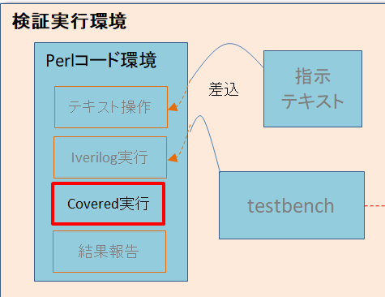

2.2.1 OS環境変更ブロック
 | 設計検証環境＋RTLコードカバレッジが流せるように、IcarusとPerlとCovered の３つソフトウェアを
 | インストールする必要があります。下記の表1に各OS環境でソフトウェアインストール可否を示します。

 | 表１：WindowsとLinuxのOS環境で実行できるツールを示す。
 | 実行内容 |  |  | OS環境 | Perl | Icarus | Covered | 〇：インストールはMustで必要
 | 検証実行環境 |  |  | Win | 〇 | 〇 | ― | △：インストールは必ずしも必要ない（利用可能）
 |  |  |  | Linux | △ | 〇 | ― | ⅹ：インストールは不可（OS未サポート）
 | 検証実行環境＋ RTLコードカバレッジ環境 |  |  | Win | 〇 | 〇 | ⅹ | ―：インストールは不要（使用しない）
 |  |  |  | Linux | △ | 〇 | 〇

 | 表１通り、設計検証環境はWindowsとLinux環境を両方とも流せますが、
 | RTLコードカバレッジ環境を追加する場合は、Linux環境が必須となります。
 | したがって、Linux環境に変更する必要があります。

 | 表２：使用するツールの説明
 | 利用ツール |  |  |  |  |  |  |  |  | アイコン
 | Icarsuソフトウェア
 | Icarusツール：オープンソースのVerilogをコンパイルとシミュレータを行うことができます。
 | Icarus Verilogが出力した波形データを視覚化して表示することができます。

 | Perlソフトウェア
 | Perlはテキストを整形したり出力したりするのに最適化された言語です。
 | ですから、テキスト操作にかけてはその右に出るものはない、というぐらいの機能が揃っています。
 | コマンドが豊富であるため、共通テストベンチに採用されました。

 | Coveredソフトウェア
 | Covered ツール：RTLの検証品質は出力のカバレッジレポートファイルで視覚化出来ます。
 | 設計した対象モジュールはどれだけカバーしているかを判断するのに役立ちます。
 | Coveredでは、基本的なコードカバレッジ機能が備わっています。
 |  | ・Lineカバレッジ
 |  | ・Toggleカバレッジ
 |  | ・Memoryカバレッジ
 |  | ・CombinationalLogicカバレッジ
 |  | ・FSMステートおよび遷移カバレッジ
 |  | ・アサーションカバレッジ

2.2.2 covered実行ブロック
 | Coveredは、Perlコード環境の中でIverilogの後にコマンドが実行されます。
 | Covered実行後は、データベースとカバレッジレポートファイルが生成され実行フォルダに格納されます。

 | カバレジのコマンドを下記に説明します。
 | カバレジのデータベースファイルを作成するときの実行コマンド：
 |  | covered score -t tbトップモジュール名 -vソースコード -vcd ダンプ波形 -o データベース.cdd
 |  | 上記のコマンドは警告無視したい時、引数として「-Wignore」を指定します。

 | カバレッジレポートファイルを作成するときの実行コマンド：
 |  | covered report -d d -oカバレジ名.rpt データベース.cdd

 | 図10通り(a.)テキスト操作と(b.)Iverilog実行と(c.)結果報告は2.1.3項目で説明済みなので割愛します。
 | Covered実行ブロックだけを下記に説明します。

2.1.3項目と同じ
2.1.3項目と同じ
2.1.3項目と同じ
a. テキスト操作
b. Iverilog実行
c. 結果報告
 |  |  |  |  | 図10：Perlコード環境フローでCovered実行追加「省略版」

Perlコード環境
テキスト操作
Iverilog実行
Covered実行

拡大
Covered実行
Coveredでファイルを操作
（各TP実行時に各データベースとカバレッジレポートが生成される）
結果報告

 | 「covered実行ブロック」は、以下のフロー図の通り3つのStepの順で実行されます。
 | 図中では、実行フローはフローチャート図で表し、その右側に実際の実行コードを併記しています。
 | なお、各Stepは色別で表現していますのでご注意ください。

 | 1st Step | Coveredで各TPカバレッジのデータベースファイルを作成します。
 |  | 新テストベンチは生成されたtestbenchフォルダに移動します。
 | 2nd Step | Coveredで各TPデータベースをマージします。
 |  | カバレッジ・レポートファイルを作成します。
 | 3rd Step | coveredに関係のファイルはcovered フォルダに移動します。

全体ステップ２実行フローは「検証実行環境＋RTLコードカバレッジ環境の
実行フロー」シートを参照してください。

3．共通テストベンチ環境の動作
3.1 検証実行環境の動作
 | 本章では、共通テストベンチを実行方法について説明します。
 | 最初に、Perlコード環境を実行するにあたって、必要な入力ファイル、出力ファイルを説明します。
 | Perlコード環境実行の入出力ファイル説明は、実行プロジェクトフォルダ・イメージとPerlコード環境・イメージを用います。
 | 実行プロジェクトフォルダイメージの中で、フォルダとファイルに当たり番号を付け、及びフォルダ構成は例を使って説明します。
 | Perlコード環境との入出力関係は、入力を青矢印、出力を緑矢印で表します。
 | テキスト操作で作成される⑥テンポラリテストベンチのファイルは、Iverilog実行時の入力ファイルとなります。

 | 次に、Perlコード環境のフローに順に、テキスト操作、Iverilog実行、結果報告について説明します。
 | なお説明は、シミュレーションが正常終了した場合(case1) と、シミュレーション実行時にコンパイルエラー等
 | 引き起こした場合(case2) の2つ例を用います。
 | シミュレーションが正常終了する例は、TP_001.vを実行した時(case1) で示します。コンパイルエラー等引き起こす例は、
 | TP_005.v(case2) を実行した時で示します。

 | 実行プロジェクトフォルダ |  |  |  |  |  |  |  | Perlコード環境
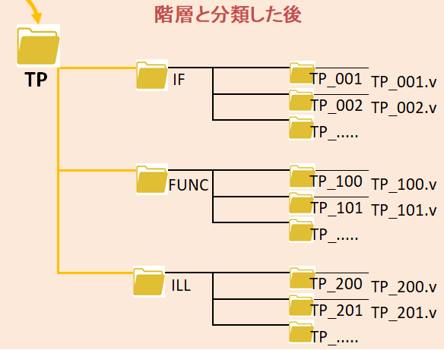

例：

 |  | 緑枠は実行後、生成されたフォルダ

 | 実行プロジェクトフォルダの要素説明：
 | ①．Iverilogフォルダは、Icarusツールで流せるように必要なファイルを置かれるフォルダです。
 | 対象モジュールと階層モジュール等を入られ、③テストベンチ.v以外対象です。
 |  | 例：iverilogフォルダには、第4.1章の応用例に対して対象モジュールしかない「timer.v」を置きます。
 | ②. TPフォルダは、テストケースの階層フォルダです。
 |  | 例：図6テストケースの階層フォルダ例を参照ください。
 | ③. テストベンチ.vは、トップ・テストベンチとしてDUTとTaskと引数等が宣言されるファイルです。
 | プロジェクトによって、テストベンチ.v名が違います。
 |  | 例：テストベンチ.vには、第4.1章の応用例に対してtimer_tb.vという名前です。
 | ④. script.plは、Perlコード環境のスクリプトファイルです。
 | Perlコード環境script.plは、WindowとLinuxで記載内容が違うので、ご注意ください。
 |  | script.plのWindow上に対して、4.1章の応用例で実行されます。
 |  | script.plのLinux上に対して、4.2章の応用例で実行されます。
 | ⑤. tp_list.txtは、シミュレーションで実行したいTPを指定します。
 |  | 例：2.1.2章でtp_list.txt例で参照ください。
 | ⑥. ③トップ・テストベンチにテストパータンをインサートして出力テストベンチ"testcase"+ _tb.vが作成されます。
 |  | 例：4.1章の応用例で出力テストベンチTP_001_tb.v、TP_002_tb.v、TP_003_tb.vが作成されました。
 | ⑦. Icarus実行後、出力ダンプ波形"testcase"+ _tb.vcdが作成されます。
 |  | 例：4.1章の応用例で出力ダンプ波形TP_001_tb.vcd、TP_002_tb.vcd、TP_003_tb.vcdが作成されました。
 | ⑧. Icarus実行後、出力logファイル"testcase"+ _tb.logが作成されます。
 |  | 例：4.1章の応用例で出力logファイルTP_001_tb.log、TP_002_tb.log、TP_003_tb.logが作成されました。

 | 検証実行環境の実行後、出力ファイルは生成されたフォルダに移動されます。
 |  | ⑥testcase+ _tb.vと⑦"testcase"+ _tb.vcdファイルは生成されたtestbenchフォルダに移動されます。
 |  | ⑧testcase+ _tb.logファイルは生成されたlogフォルダに移動されます。

 | 上記の絵で検証実行環境の動作は、コマンドに④スクリプトファイル名（>perl script.pl）を入力して、
 | 実行フローに従って流します。
 | 実行動作順序を下記に説明します。
 | テキスト操作動作
 | プロジェクトフォルダで⑤指示テキストtp_list.txtを自動に読み出し、実行するテストケースが決まります。
 | 決まったテストケースは③テストベンチ.vに内容をインサートして、⑥"testcase"+ _tb.vが作成
 | されます。
 | DOSコマンドプロンプトで実行しているテストケース名及び、テストケースのディレクトリを表示します。
 |  | 例：TP_001.vテストケースを実行して、TP_001_tb.vが生成されます。

 | Iverilog実行動作
 | ⑥"testcase"+ _tb.vは①verilog フォルダで対象モジュールと階層モジュールとともに、ファイルを
 | コンパイルして、ダンプ波形を作成されます。
 | Iverilog実行後、⑦ダンプ波形"testcase"+ _tb.vcdと⑧実行ログ"testcase"+ _tb.logが格納されます。
 | DOSコマンドでIverilog実行しているテストベンチ名と出力ログファイル名を表示します。
 |  | 例：TP_001.vテストケースはIverilogが実行出来ます。

 | コンパイルエラーを引き起こした時、実行失敗とエラー原因を表示します。
 |  | 例：TP_005.vテストケースは構文エラーがあるので、Iverilogコンパイルに失敗です。

 | 結果報告動作
 | 最後のテストケースを実行し終わったら、実行する時の画面表示で全体実行フローの結果を報告します。
 | 赤、黄、緑の3色の文字は、失敗、警告、成功の実行に対応して実行結果を表示します。
 |  | 例：実行失敗の表示

 |  | 例：実行警告の表示

 |  | 例：実行成功の表示

3.2「 検証実行環境＋RTLコードカバレッジ」環境の動作
 | 本章では、共通テストベンチにRTLコードカバレッジ環境を追加して実行方法を説明します。
 | 本章では、前章3.1と重複するところの解説は割愛し、大きな差分点のcovered実行を中心に解説していきます。
 | 最初、Perlコード環境を実行するにあたって、必要な入力ファイル、出力ファイルを説明します。
 | Perlコード環境実行の入出力ファイル説明は、実行プロジェクトフォルダ・イメージとPerlコード環境・イメージを用います。
 | 実行プロジェクトフォルダイメージの中で、フォルダとファイルに当たり番号を付ける、及びフォルダ構成は例を
 | 使って説明します。Perlコード環境との入出力関係は、入力を青矢印、出力を緑矢印で表します。
 | テキスト操作で作成される⑥テンポラリテストベンチのファイルは、Iverilog実行時の入力ファイルとなります。

 | 次に、Perlコード環境のフローのCovered実行について説明します。
 | Covered実行時、シミュレーションが正常終了する場合（case3）例と、シミュレーション実行時にコードカバレッジが
 | 実行できない場合（case4）の2つ例を用います。
 | シミュレーションが正常終了する例は、TP_001.v、TP_002.v, TP_003を実行した時（case3）で示します。
 | コンパイルエラー等引き起こす例は、TP_001.v、TP_002.v, TP_005.vを実行した時（case4）で表します。
 | テストケースの中でTP_005.vのコード構文がエラーです。

 | 実行プロジェクトフォルダ |  |  |  |  |  |  |  | Perlコード環境

 |  | 緑枠は実行後、生成されたフォルダ
 |  | 3.1章の例と同じところは、灰色で表示します。

 | 実行プロジェクトフォルダの要素説明：
 | ①から⑧に至るまで3.1検証実行環境の動作で説明済みなので割愛します。
 | ⑨．Covered実行後、出力の各テストカースのデータベース"testcase"+ _tb.cddとマージするtotal_cov.cddが作成されます。
 |  | 例：4.2章の応用例で出力データベースTP_001_tb.cdd、TP_002_tb.cdd、TP_003_tb.cddとtotal_cov.cddが作成されました。
 | ⑩．Covered実行後、生成されたcoveredフォルダに出力カバレッジレポートcov_total.rptを保存します。
 |  | 例：4.2章の応用例で出力データベースtotal_cov.rptが作成されました。

 | 「検証実行環境＋RTLコードカバレッジ環境」の実行後、出力ファイルは生成されたフォルダに移動されます。
 |  | ⑥"testcase"+ _tb.vファイルは生成されたtestbenchフォルダに移動されます。
 |  | ⑧"testcase"+ _tb.logファイルは生成されたlogフォルダに移動されます。
 |  | ⑦"testcase"+ _tb.vcd、⑨"testcase"+ _tb.cdd、total_cov.ccd、⑩total_cov.rptファイルはcoveredフォルダに移動されます。

 | covered実行動作を下記に説明します。

 | covered実行の動作
 | 追加Covered実行は、Iverilog実行を実行してから流します。
 | Coveredツールで⑨"testcase"+ _tb.cddとtotal_cov.cddと⑩cov_total.rptが作成されます。
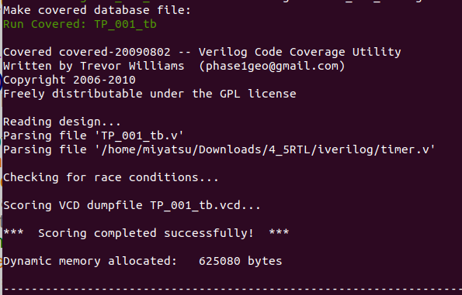
 |  | 例：DOSコマンドプロンプトの抜粋し、TP_001_tb.cddデータベースが生成されます。

 | 順序に各テストケースを実行して、各データベースをマージしてから、
 | カバレッジレポートを作成します。
 |  | 例：３つデータベースTP_001_tb.cddとTP_002_tb.cddとTP_003_tb.cddをマージします。
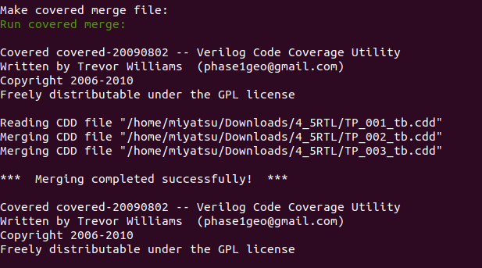

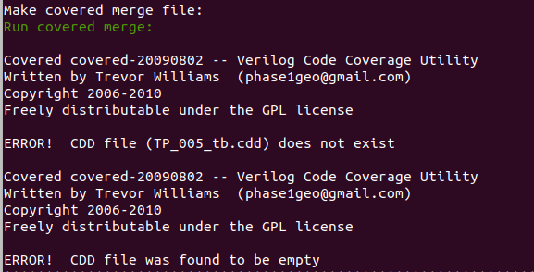
 | テストケースの中でTP_005.vのコード構文がエラーですので、カバレジ実行に失敗です。
 |  | 例：TP_005の構文エラーので、コードカバレッジ実行に失敗です。

４．応用例
4.1 ステップ１検証実行環境の応用例
 | 2章共通テストベンチの構成のステップ１に対応した応用例を、テスト4_5タイマ演習問題を用いて説明します。
4.1.1 環境用意
 | Windows上で「検証実行環境」の動作確認を行うためには、以下[1]から[5]の順に従って実施してください。

 | [１]：環境一式をコピーします。
 | 全体データベースフォルダcommon_tb_Windowsをコピーし、4_5_RTLというフォルダ名にします。
 | フォルダ名変更：common_tb_Windows → 4_5_RTL |  |  |  |  |  | （データベースフォルダは項目６を参照ください。）

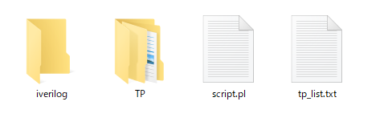
①
②
④
⑤

 | [２]：対象RTLを格納します。
 | 作成したRTLコードとテストベンチとテストパターンは4_5_RTLフォルダに移動します。
 | 実行ファイルを用意：
 | 対象モジュール timer.v → iverilogフォルダに移動
 | テストケース TP_001.v, TP_002.v, TP_003.v → TPフォルダに移動
 | トップ・テストベンチ timer_tb.v → 4_5_RTLフォルダに移動

 | 下記図の通りファイルを移動します。
timer.v, timer_tb.v
TP_001.v, TP_002.v
TP_003.v

timer.v
TP_001.v
TP_002.v
TP_003.v
timer_tb.v
4_5_RTL用意したファイル
①
②
④
③
⑤

4_5_RTL フォルダ

 | [３]：実行スクリプト内のファイル名を修正します。
 | script.plを開いて、テストベンチ名とトップモジュール名を修正する必要があります。
 | 修正前

 | 修正後

 | [４]：実行するTPを指定します。
 | tp_list.txtの指示テキスト・ファイルを開いて、実行したいTPを指定します。
 | 今回の実行したいテストケースTP_001.v、TP_002.v、TP_003.vはtp_list.txtに指定する必要があります。
 | 記入方法は「2.1.2指示テキストブック」を参照ください。
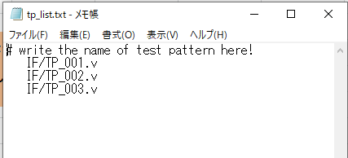

指示通りに階層したフォルダIFでTP_001.v,
TP_002.v, TP_003.vが実行されます。

 | [５]：スクリプトを実行します。
 | 4_5_RTLフォルダでDOSコマンドプロンプトを開いて、スクリプト名を入力します。
 | >perl script.pl

4.1.2 実行結果
 | Windows上でステップ１「検証実行環境」で4_5_RTLタイマ検証を実行します。
 | 実行するのは、3つテストケースTP_001.v、TP_002.v、TP_003.vです。
 | 実行後、生成されたlogフォルダにTP_001_tb.log、TP_002_tb.log、TP_003_tb.logのファイルが格納されます。
 | また、テストケースに当たりテストベンチTP_001_tb.v、TP_002_tb.v、TP_003_tb.vとダンプ波形TP_001_tb.vcd、TP_002_tb.vcd、
 | TP_003_tb.vcdを作られ、testbenchフォルダに保存されます。

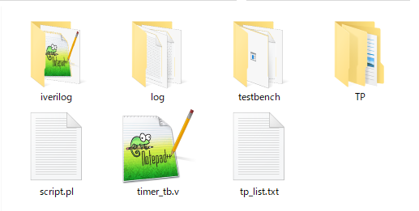
testbenchフォルダが自動作成し、"test case"+ _tb.vｃｄと
"test case"+ _tb.vを保存します。

logフォルダが自動作成し、"test case"+ _tb.logを保存します。

 | DOSコマンドプロンプトで結果を表示します。
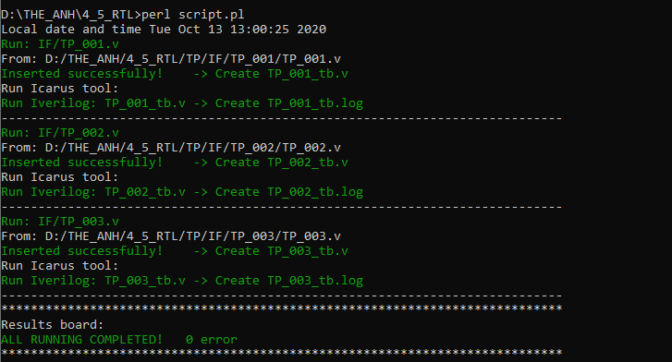

TP_001.v実行できます。

TP_002.v実行できます。

TP_003.v実行できます。

結果はエラー無し
全て実行できます。

 | 階層したフォルダIFで全てTP_001.v とTP_002.vとTP_003.vテストケースが実行できます。

4.2 ステップ２「共通テストベンチ環境＋RTLコードカバレッジ環境」の応用例
 | 2章「共通テストベンチ＋RTLコードカバレッジ環境」の構成のステップ２に対応した応用例を、
 | テスト4_5タイマ演習問題を用いて説明します。
4.2.1 環境用意
 | Linux上で追加RTLコードカバレッジ環境の動作確認を行うためには、以下[1]から[5]の順に従って実施してください。

 | [１]：環境一式をコピーします。
 | 全体データベースフォルダcommon_tb_Linuxをコピーし、4_5_RTLというフォルダ名にします。
 | フォルダ名変更：common_tb_Linux → 4_5_RTL |  |  |  |  |  | （データベースフォルダは項目６を参照ください。）

 | [２]から[５]は、Windows実行で説明した通り実施してください。

4.2.2 実行結果
 | Linux上でステップ２追加RTLコードカバレッジ環境で4_5_RTLタイマ検証を実行します。
 | 実行するのは、3つテストケースTP_001.v、TP_002.v、TP_003.vです。
 | 実行後、生成されたlogフォルダにTP_001_tb.log、TP_002_tb.log、TP_003_tb.logのファイルが格納されます。
 | また、テストケースに当たりテストベンチTP_001_tb.v、TP_002_tb.v、TP_003_tb.vとダンプ波形TP_001_tb.vcd、TP_002_tb.vcd、
 | TP_003_tb.vcdを作られ、testbenchフォルダに保存されます。

 | 更にCoveredツールでデータベースTP_001_tb.cdd、TP_002_tb.cdd、TP_003_tb.cdd、マージファイルtotal_cov.cddと
 | カバレッジレポートtotal_cov.rptが作成でき、生成されたcoveredフォルダに格納されます。
 | total_cov.rpt上でRTLコードカバレッジ率の判断可能になりました。

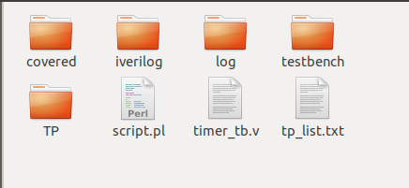
testbenchフォルダが自動作成、"test case"+ _tb.vを保存します。

logフォルダが自動作成、"test case"+ _tb.logを保存します。

coveredフォルダが自動作成、"test case"+ _tb.vcd、
"test case"+ _tb.cdd、total_cov.cdd、total_cov.rptを保存します。
4_5_RTLフォルダ

 | DOSコマンドプロントプで結果を表示します。
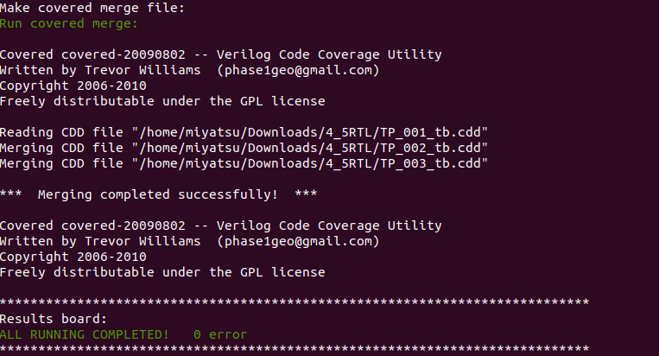

３つファイルをマージして、
カバレッジレポートファイルを作成します。

 | coveredフォルダの中でカバレッジレポートtotal_cov.rptを開いてLINE COVERAGE RESULTS結果を抜粋します。
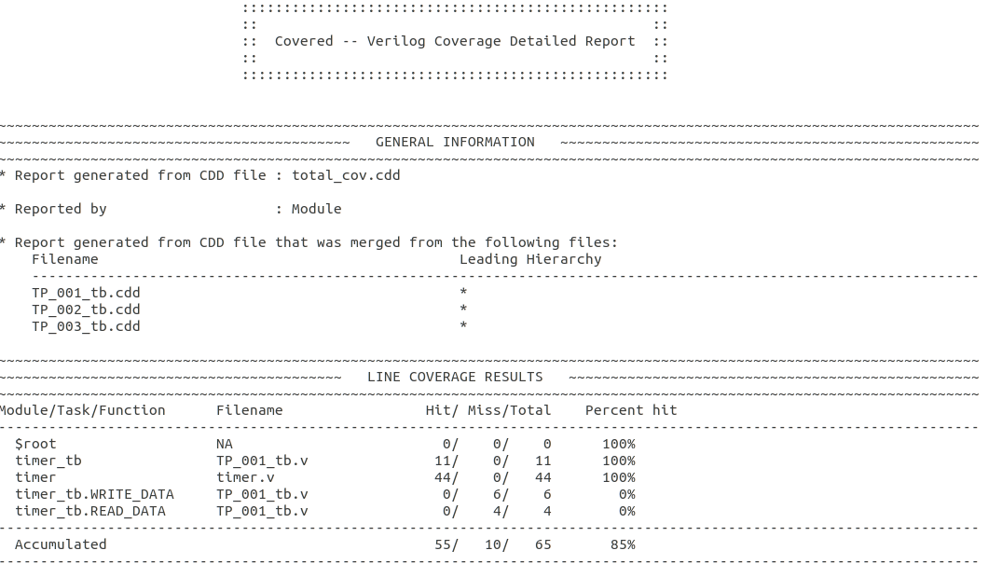

３つカバレッジデータベースファイルをマージして、
カバレッジレポートファイルを作成します。

ラインカバレッジの結果

5．まとめ
 | 本仕様書では、花盛さんのもとで、共通テストベンチの構成と動作について説明しました。
 | 検証実行環境とRTLコードカバレッジ環境を中心に説明しています。

 | さらに、4_5_RTLタイマの応用例の通りに、本共通テストベンチでテストベンチとコードカバレッジ実行が確認できました。
 | 実行の後、期待する各ダンプ波形とカバレッジレポートファイルが取れました。
 | シミュレーションによるダンプ波形でタイマ回路デバッグすることと、カバレッジレポートでRTLコードカバレッジ
 | 判断可能になりました。

 | 通常のテストベンチと比較して、本共通テストベンチ環境では、カスタマイズが迅速かつ容易にテスト結果が得られ、
 | 出力ファイルの管理が容易になる感じがあります。

 | 皆さんが、本仕様書に書いた、テストベンチ環境の構造と実装、RTLコードカバレッジの検証を簡単に理解し、
 | テストベンチを設計する際の基本的な考え方が把握できることを願っています。

6. 参考データ

 | インストール：
 | WindowsでPerlインストール：
 |  | \\MIYA-FILE\File_SVR\ブリッジ25\4_verilog_simulator\2_Sim ツール

 | Linux、Icarus、Coveredインストール参考：
 |  | \\MIYA-FILE\File_SVR\ブリッジ25\4_verilog_simulator\3_演習\メンバの演習結果\3_演習結果_アイン

 | データベース:
 | 検証実行環境ファイル：common_tb_Windows
 |  | \\MIYA-FILE\File_SVR\ブリッジ25\4_verilog_simulator\4_共通テストベンチ\Testbench\Windows\common_tb_Windows

 | 検証実行環境＋RTLコードカバレッジ環境ファイル：common_tb_Linux
 |  | \\MIYA-FILE\File_SVR\ブリッジ25\4_verilog_simulator\4_共通テストベンチ\Testbench\Linux\common_tb_Linux

 | 実行応用例：
 | ステップ１検証実行環境の応用例フォルダ：
 |  | \\MIYA-FILE\File_SVR\ブリッジ25\4_verilog_simulator\4_共通テストベンチ\Testbench\Windows\Example\4_5_RTL

 | ステップ２「共通テストベンチ環境＋RTLコードカバレッジ環境」の応用例フォルダ：
 |  | \\MIYA-FILE\File_SVR\ブリッジ25\4_verilog_simulator\4_共通テストベンチ\Testbench\Linux\Example

 | 他の応用： |  | axi2apbブリッジ・プロジェクトの応用例フォルダ：
 | Windows: | \\MIYA-FILE\File_SVR\ブリッジ25\4_verilog_simulator\4_共通テストベンチ\Testbench\Windows\Example\axi2apb
 | Linux: | \\MIYA-FILE\File_SVR\ブリッジ25\4_verilog_simulator\4_共通テストベンチ\Testbench\Linux\Example\axi2apb

検証実行環境の実行フロー
全体ステップ１検証実行環境の実行フロー

下記に実行フロー
下記に実行コード

コード実行フロー
指示内容は配列に保存
@tp_list{
IF/TP_001, IF/TP_002}
テストケース名検索
TP内容をインサート
msg: エラー
err_cnt++
テンポラリーで操作
$count = 0
$count >= 1
Y
N
origin file copy
find(sub{push @files,$File::Find::name
if(-f ,$File::Find::name and /$name$/);}
,@dirpath);
ファイル存在確認
"// insert on" 検索
my $count = scalar(@files)
copy($tp_name,$name) or die "copy failed: $!";
tie my @lines, 'Tie::File', $name
or die "Can't tie file: $!\n";
my $sr = "// insert on";
for (@lines) {
if ($_ =~ /$sr/)
while (my $row =<$info>)
配列にファイルスキャン一つずつ操作
foreach(@tp_list)
foreach $name (@tp_list){ ...}
push @tp_list, $line;
指示テキストを読み出す
open(my $fh, "<", "tp_list.txt")
テキスト操作

テキスト操作

コード実行フロー
Iverilogでコンパイル
dumpfile、logfile作成、また日時追加
system("vvp a.out > $log_name")
......
print $filename "$wTime\n";
system("iverilog @iverilog $name")
新フォルダ作成
logfileファイル移動
N
Y
インサート確認
$insert_flag = 1
msg: エラー
err_cnt++
$insert_flag = 0
if ($insert_flag eq 1)
......
elsif ($insert_flag ==0 and $count >= 1)
unless(-e "log" or mkdir "log")
move $log_name, $log_dir;
logフォルダ作成
Iverilog実行

Iverilog実行

Iverilog実行

新フォルダ作成
testbenchとダンプファイル移動
N
Y
unless(-e "testbench" or mkdir "testbench")
move $name, $tb_dir;
testbenchフォルダ
作成
loop（繰り返し）

End of loop
コード実行フロー
実行する時の画面表示
失敗!
警告!
成功!
if ($insert_flag == 0 )
{....}
elsif ($err_cnt > 0)
{.....}
else{.....}
結果報告

結果報告
$insert_flag = 0
$err_cnt > 0

検証実行環境＋RTLコードカバレッジ環境の実行フロー
全体ステップ２検証実行環境＋RTLコードカバレッジ環境の実行フロー

コード実行フロー
指示内容は配列に保存
@tp_list{
IF/TP_001, IF/TP_002}
テストケース名検索
TP内容をインサート
msg: エラー
err_cnt++
テンポラリーで操作
$count = 0
$count = 1
Y
N
origin file copy
find(sub{push @files,$File::Find::name
if(-f ,$File::Find::name and /$name$/);}
,@dirpath);
ファイル存在確認
"// insert on" 検索
my $count = scalar(@files)
copy($tp_name,$name) or die "copy failed: $!";
tie my @lines, 'Tie::File', $name
or die "Can't tie file: $!\n";
my $sr = "// insert on";
for (@lines) {
if ($_ =~ /$sr/)
while (my $row =<$info>)
配列にファイルスキャン一つずつ操作
foreach(@tp_list)
foreach $name (@tp_list){ ...}
push @tp_list, $line;
指示テキストを読み出す
open(my $fh, "<", "tp_list.txt")
テキスト操作

テキスト操作

コード実行フロー
Iverilogでコンパイル
dumpfile、logfile作成、また日時追加
system("vvp a.out > $log_name")
......
print $filename "$wTime\n";
system("iverilog @iverilog $name")
新フォルダ作成
logfileファイル移動
N
Y
インサート確認
$insert_flag = 1
msg: エラー
err_cnt++
$insert_flag = 0
$counter >= 1
if ($insert_flag eq 1)
......
elsif ($insert_flag ==0 and $count >= 1)
unless(-e "log" or mkdir "log")
move $log_name, $log_dir;
logフォルダ作成
Iverilog実行

Iverilog実行

Iverilog実行

コード実行フロー
err_cnt == 0
N
Y
msg: covered
実行エラー
database file > 1
Coveredで全データベースファイル・マージ
Y
N
covered フォルダ
作成
新フォルダ作成
coveredフォルダにファイル
('.vcd','.cdd','.rpt'形式) 移動
N
Y
if ($err_cnt == 0 ) {....}
if (scalar(@data_files) gt 1){....}
system("covered merge -o $merge_name.cdd
@data_files ");
move $move_file, $covered_dir;
unless(-e "covered" or mkdir "covered")
Coveredでデータベースファイル作成
system("covered score -t $top_module -v $run_file.v
-v @module_file -vcd $run_file.vcd -o $run_file.cdd
-ep -rS ");
End of loop
Covered実行
新フォルダ作成
testbenchファイル移動
N
Y
unless(-e "testbench" or mkdir "testbench")
move $name, $tb_dir;
testbenchフォルダ
作成
loop（繰り返し）

loop（繰り返し）

Covered実行

カバレッジ・レポート作成
system("covered report -d d -o $merge_name.rpt
$merge_name.cdd");

コード実行フロー
実行する時の画面表示
失敗!
警告!
成功!
if ($insert_flag == 0 )
{....}
elsif ($err_cnt > 0)
{.....}
else{.....}
結果報告

$insert_flag = 0
$err_cnt > 0
結果報告

